Inventory by entry doc (Louis)
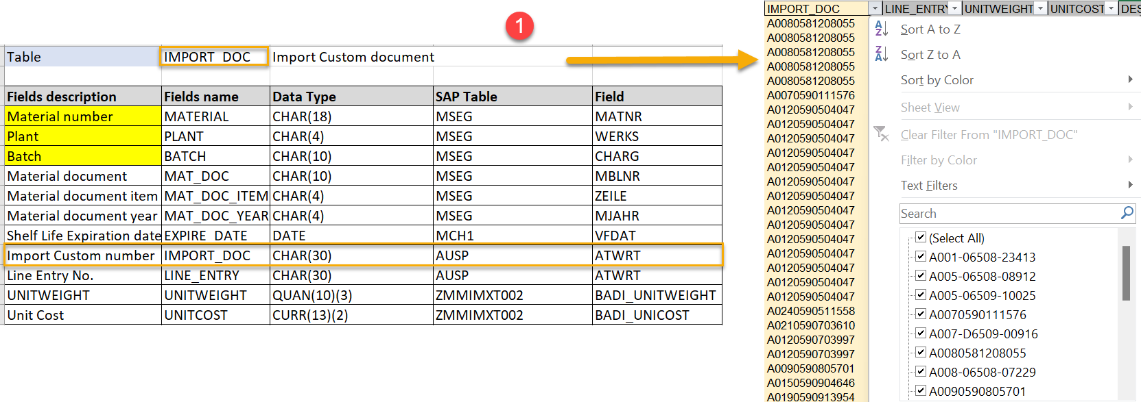
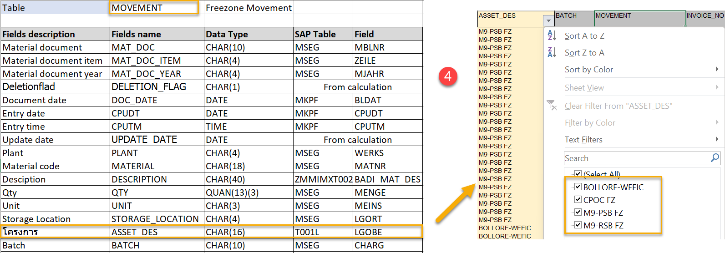
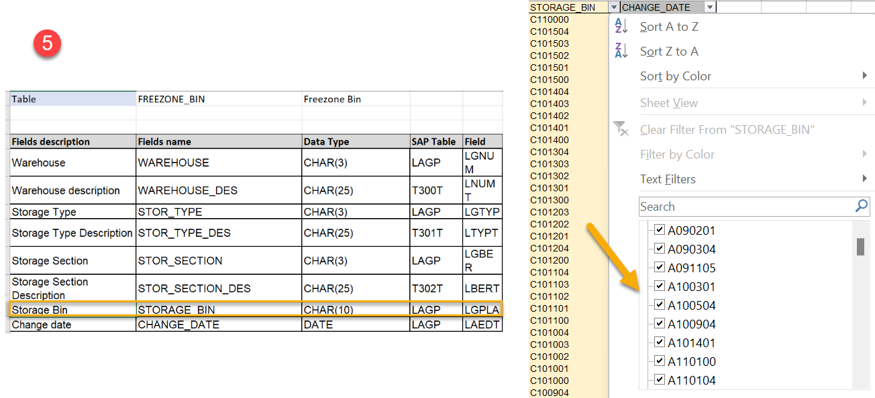
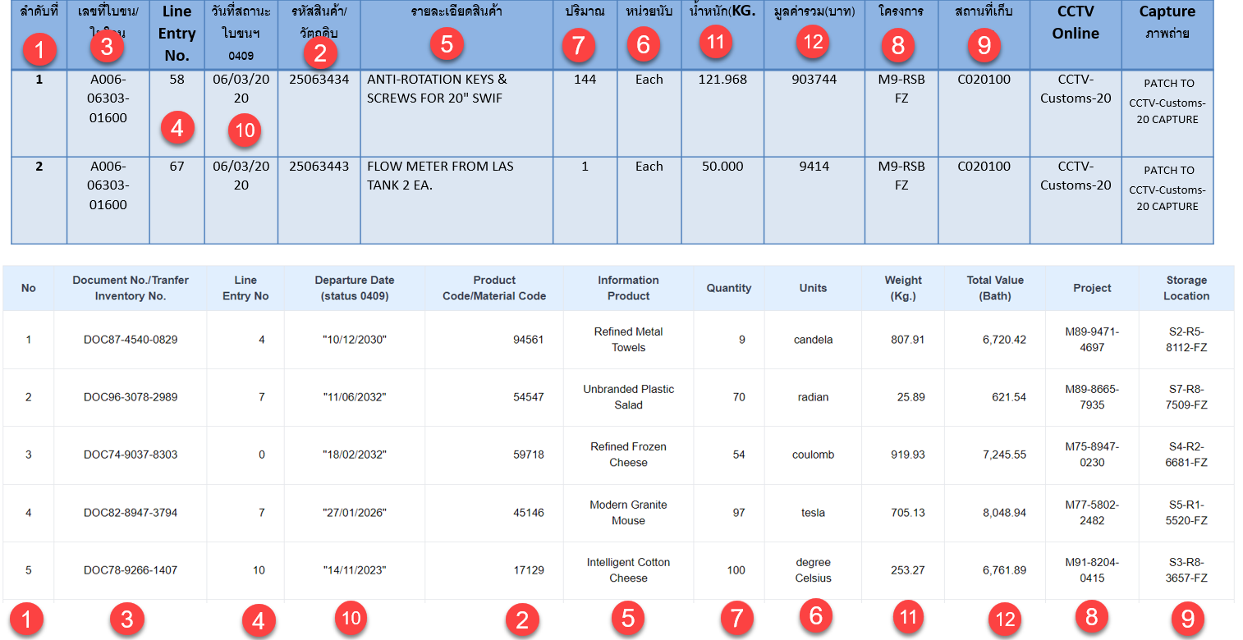
 | View | Field | Remark
ลำดับที่ |  | Running number | 1
รหัสสินค้า/วัตถุดิบ | Movement | MATERIAL | 2
เลขที่ใบขน/ใบโอน | Custom document | IMPORT_DOC | 3
Line Entry No. | Custom document | LINE_ENTRY | 4
รายละเอียดสินค้า | Custom document Item data | DESCRIPTION DESCRIPTION | 5
Longtext | Material Longtext Custom document longtext
หน่วยนับ | Movement | UNIT | 6
ปริมาณ | Movement | QTY | 7
โครงการ | Movement | ASSET_DES | 8
สถานที่เก็บของ | Inventory by BIN | BIN | 9
0409Date | Item data | OLDMAT
Ind. Std Desc. | Item data | IND_STD_DOC
Material Group | Item data | MAT_GROUP
วันที่สถานะ ใบขนฯ 0409 | Custom document | 0409_DATE | 10
น้ำหนัก(KG.) | Custom document | UNITWEIGHT | 11
มูลค่ารวม(บาท) | Custom document | UNITPRICE | 12

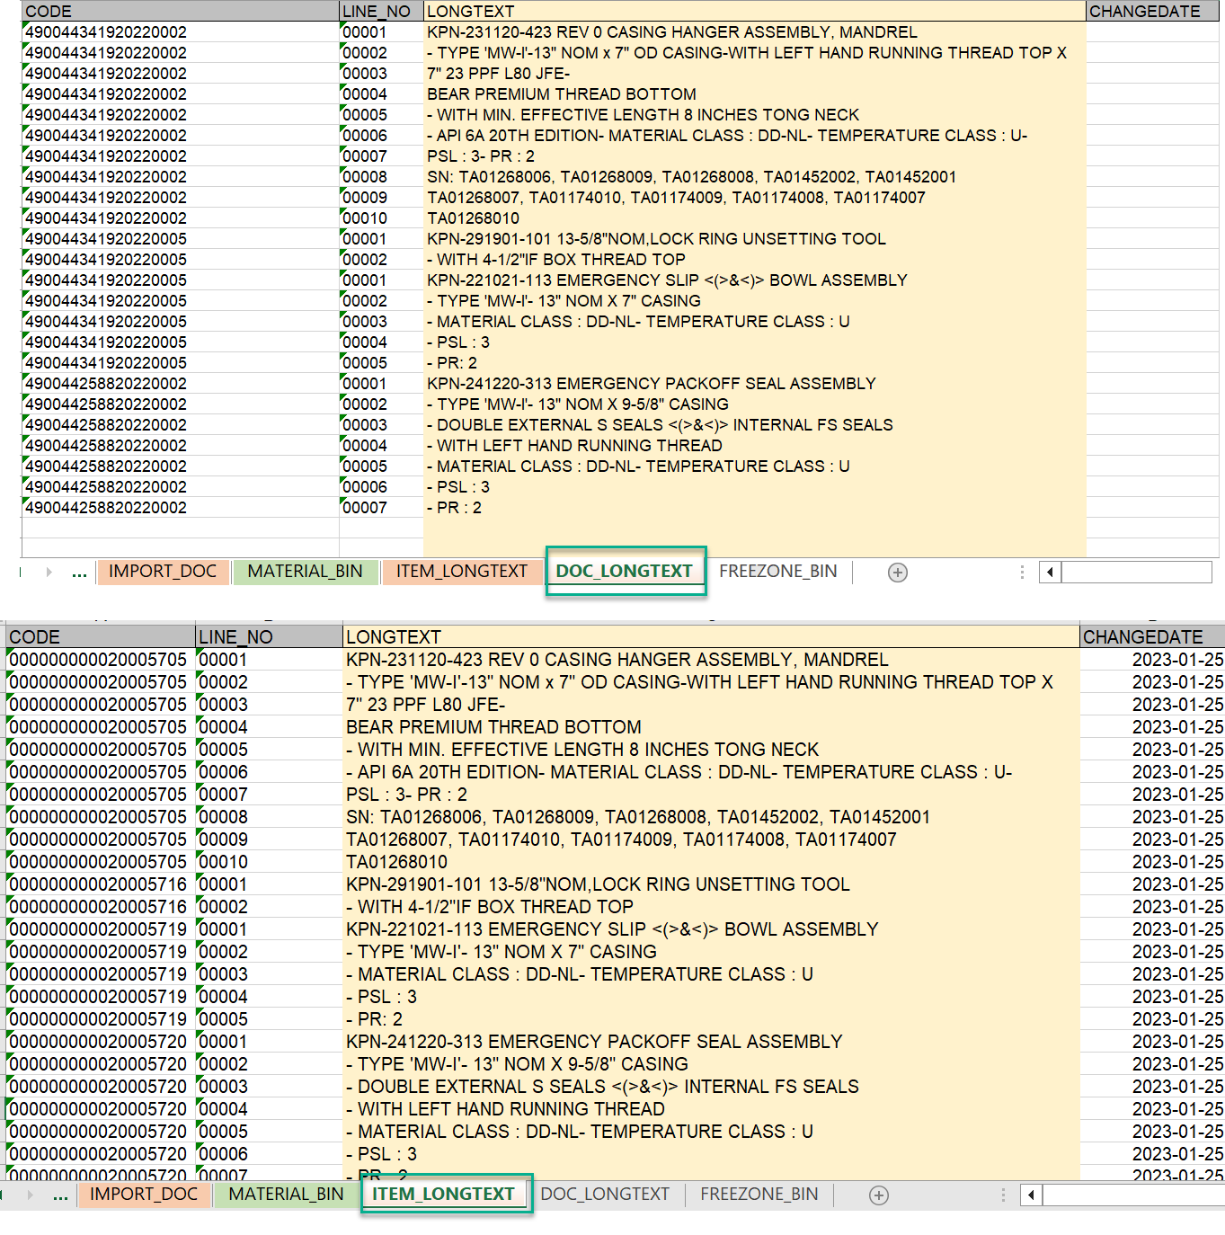
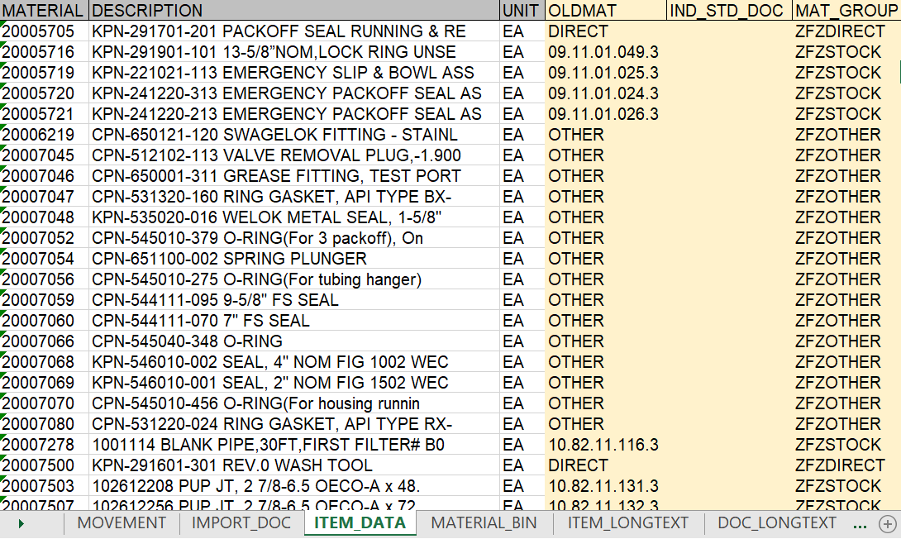

Caculation
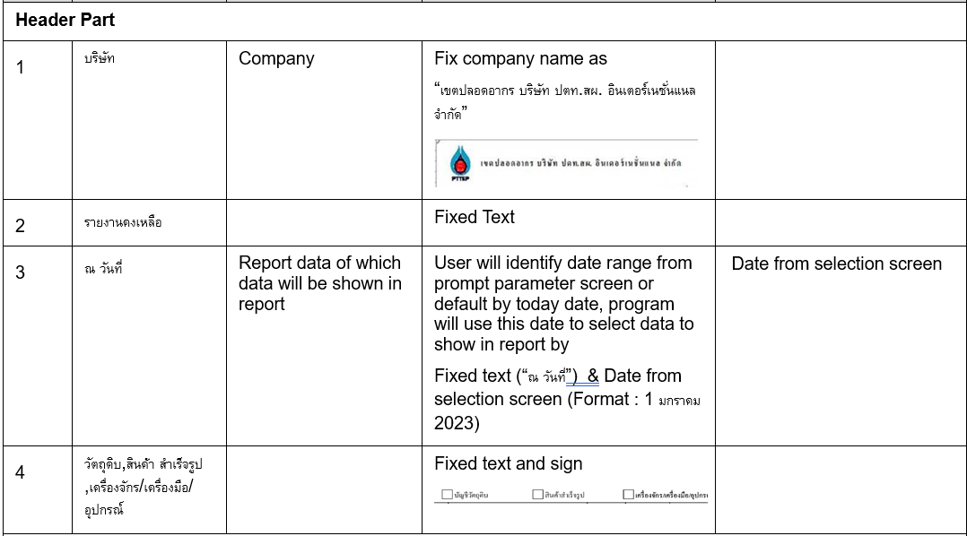
Q : รวม รวมทั้งสิ้น ต้องอยู่หน้า Web หรือ Export Template
Q : Default ทุก Report หน้า Web จะ Sorting แบบใด

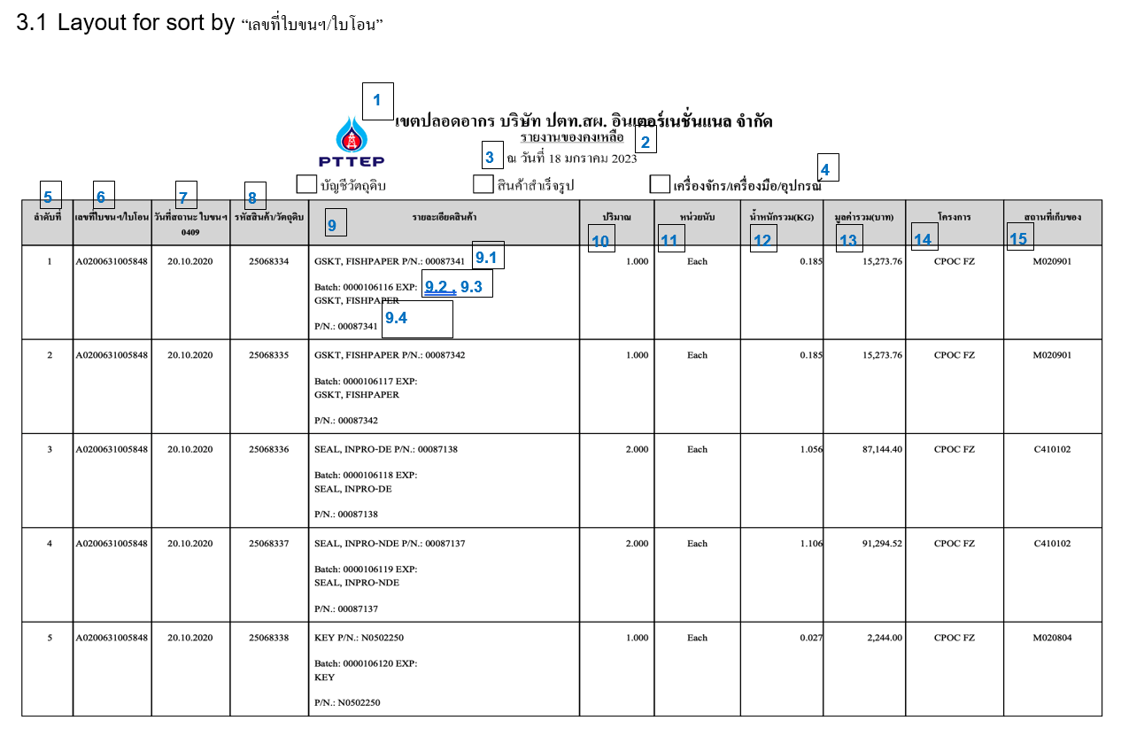

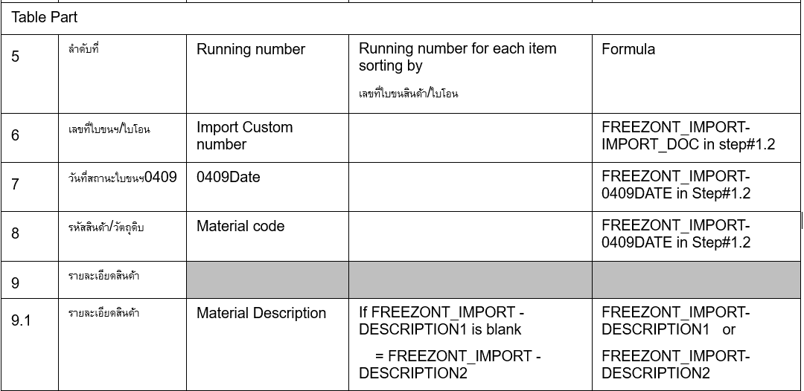

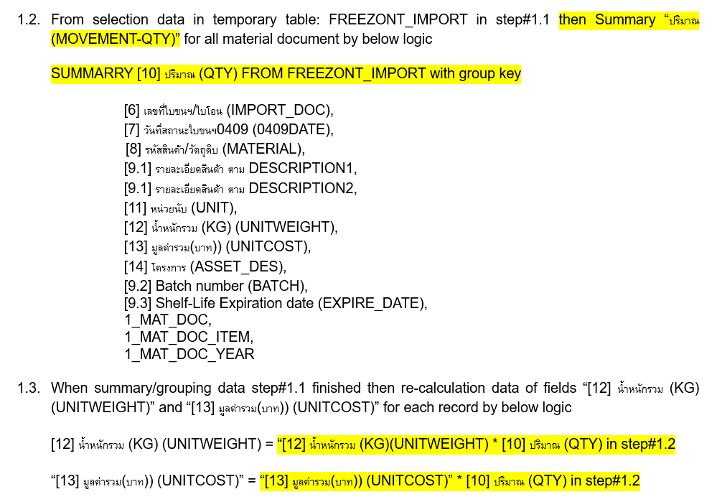

Filter
เลขที่ใบขน/ใบโอน | Keyin A000-00000-00000 A0000000000000 A000-X0000-00000
รหัสสินค้า/รหัสวัตถุดิบ | Keyin
รายละเอียดสินค้า | Keyin
โครงการ | Selection
สถานที่เก็บของ | Keyin
วันที่ | Default Current Date | Select back date

Inventory Balance Report
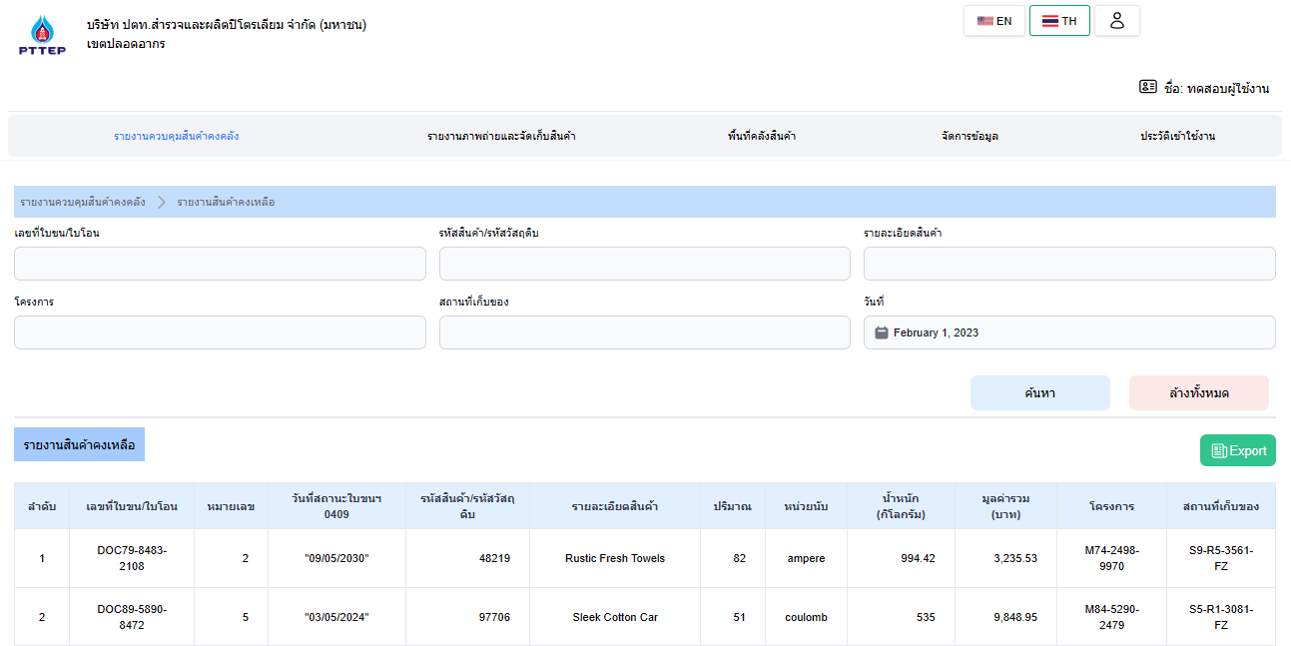
Inventory Balance Report
name |  |  | SAP |  |  | GCP |  |  | Reference
No. | TH | EN | Field name(SAP) | TYPE(SAP) | Ex.DATA | Table | Field name(GCP) | TYPE(GCP) | file's name | sheet's name
1 | เลขที่ใบขน/ใบโอน | Document No./Tranfer Inventory No. | IMPORT_DOC | CHAR(30) | A0080581208055 | AUSP | ATWRT | CHAR(25) | Freezone mockup data V3 | IMPORT_DOC
2 | รหัสสินค้า/รหัสวัตถุดิบ | Product Code/Material Code | MATERIAL | CHAR(18) | 000000000020005705 | MSEG | MATNR | CHAR(18) | Freezone mockup data V3 | IMPORT_DOC
3 | รายละเอียดสินค้า | Product detail | DESCRIPTIION | CHAR(40) | KPN-291701-201 PACKOFF SEAL RUNNING & RE | ZMMIMXT002 | BADI_MAT_DES | CHAR(40) | Freezone mockup data V3 | MOVEMENT
1
2
3
4 | โครงการ | Project | ASSET_DES | CHAR(16) | M9-PSB FZ | T001L | LGOBE | CHAR(16) | Freezone mockup data V3 | MOVEMENT
5 | สถานที่เก็บของ | Storage Location | STORAGE_BIN | CHAR(10) | C101201 | LAGP | LGPLA | CHAR(10) | Freezone mockup data V3 | FREEZONE_BIN
4
5
6
6 | วันที่ | Date
7 | เลขที่ใบขน/ใบโอน | Document No./Tranfer Inventory No. | IMPORT_DOC | CHAR(30) | A0080581208055 | AUSP | ATWRT | CHAR(25) | Freezone mockup data V3 | IMPORT_DOC
8 | หมายเลข | Line Entry No. | LINE_ENTRY | CHAR(30) | 58 | AUSP | ATWRT | CHAR(30) | Freezone mockup data V3 | IMPORT_DOC
7
8
9
10
11
12
13
14
15
16
17
9 | วันที่สถานะใบขนฯ 0409 | Departure Date(status 0409) | 0409DATE | DATE | 2022-08-03 | ZMMIMXT002 | BADI_STATUSDATE | DATE | Freezone mockup data V3 | IMPORT_DOC
10 | รหัสสินค้า/รหัสวัตถุดิบ | Product Code/Material Code | MATERIAL | CHAR(18) | 000000000020005705 | MSEG | MATNR | CHAR(18) | Freezone mockup data V3 | IMPORT_DOC
11 | รายละเอียดสินค้า | Product detail | DESCRIPTIION | CHAR(40) | KPN-291701-201 PACKOFF SEAL RUNNING & RE | ZMMIMXT002 | BADI_MAT_DES | CHAR(40) | Freezone mockup data V3 | MOVEMENT
12 | ปริมาณ | Quantity | QTY | QUAN(13)(3) | 275.000 | MSEG | MENGE | QUAN(13)(3) | Freezone mockup data V3 | MOVEMENT
13 | หน่วยนับ | Units | UNIT | CHAR(3) | EA | MSEG | MEINS | CHAR(3) | Freezone mockup data V3 | MOVEMENT
14 | น้ำหนัก(กิโลกรัม) | Wright(Kg.) | UNITWEIGHT | QUAN(10)(3) | 47.308 | ZMMIMXT002 | BADI_UNITWEIGHT | QUAN(10)(3) | Freezone mockup data V3 | IMPORT_DOC
15 | มูลค่ารวม(บาท) | Total Value(Bath) | UNITCOST | CURR(13)(2) | 101838.18 | ZMMIMXT002 | BADI_UNICOST | CURR(13)(2) | Freezone mockup data V3 | IMPORT_DOC
16 | โครงการ | Project | ASSET_DES | CHAR(16) | M9-PSB FZ | T001L | LGOBE | CHAR(16) | Freezone mockup data V3 | MOVEMENT
17 | สถานที่เก็บของ | Storage Location | STORAGE_BIN | CHAR(10) | C101201 | LAGP | LGPLA | CHAR(10) | Freezone mockup data V3 | FREEZONE_BIN

Inventory Movement Report
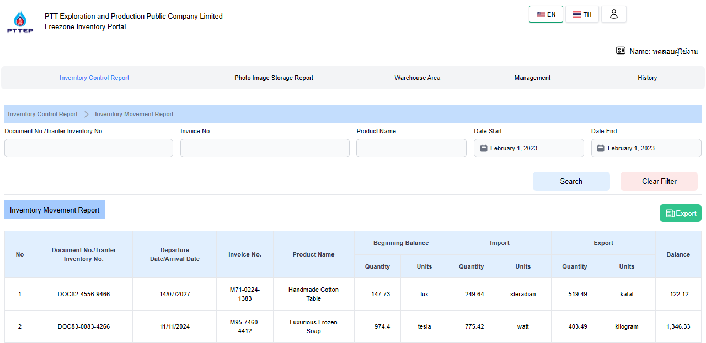
Inventory Movement Report
name |  |  | GCP ที่ใช้ดึงจาก SAP(เอามาจำลอง) |  |  | SAP |  |  | Reference
No. | TH | EN | Field name(GCP) | TYPE(GCP) | Ex.DATA | Table | Field name(SAP) | TYPE(SAP) | file's name | sheet's name | Remark require
1 | เลขที่ใบขน/ใบโอน | Document No./Tranfer Inventory No. | IMPORT_DOC | CHAR(30) | A0080581208055 | AUSP | ATWRT | CHAR(25) | Freezone mockup data V3 | IMPORT_DOC
2 | ใบแจ้งหนี้เลขที่ | Invoice No. | INVOICE_NO | CHAR(30) | EX201609001 | BADI_INVREF | ZMMIMXT002 | CHAR(30) | Freezone mockup data V3 | MOVEMENT
3 | ชื่อสินค้า | Product Name | DESCRIPTION | CHAR(40) | 9 5/8" SLIP ON SET SCREW STOP COLLAR | MAKT | MAKTX | CHAR(40) | Freezone mockup data V3 | ITEM_DATA
1
2
3
4
5
4 | วันที่เริ่มต้น | Date from | DOC_DATE | DATE | 2015-12-09 | MKPF | BLDAT | DATE | Freezone mockup data V3 | MOVEMENT
5 | วันที่สิ้นสุด | Date to | DOC_DATE | DATE | 2016-12-09 | MKPF | BLDAT | DATE | Freezone mockup data V3 | MOVEMENT
6 | เลขที่ใบขน/ใบโอน | Document No./Tranfer Inventory No. | IMPORT_DOC | CHAR(30) | A0080581208055 | AUSP | ATWRT | CHAR(25) | Freezone mockup data V3 | IMPORT_DOC
7 | วันที่นำออก/วันที่นำออก | Departure Date/Arrival Date | DOC_DATE*** | DATE | 2019-12-09 | MKPF | BLDAT | DATE | Freezone mockup data V3 | MOVEMENT | 2.1
6
7
8
9
10
11
12
13
14
15
16
8 | ใบแจ้งหนี้เลขที่ | Invoice No. | INVOICE_NO | CHAR(30) | EX201609001 | BADI_INVREF | ZMMIMXT002 | CHAR(30) | Freezone mockup data V3 | MOVEMENT
9 | ชื่อสินค้า | Product Name | DESCRIPTION*** | CHAR(40) | 9 5/8" SLIP ON SET SCREW STOP COLLAR | MAKT | MAKTX | CHAR(40) | Freezone mockup data V3 | ITEM_DATA | 2.2
10 | ปริมาณ | Quantity | QTY*** | QUAN(13)(3) | 20.000 | MSEG | MENGE | QUAN(13)(3) | Freezone mockup data V3 | MOVEMENT | 2.2
11 | หน่วยนับ | Unit | UNIT*** | CHAR(3) | EA | MSEG | MEINS | CHAR(3) | Freezone mockup data V3 | MOVEMENT | 2.2
12 | ปริมาณ | Quantity | QTY*** | QUAN(13)(3) | 30 | MSEG | MENGE | QUAN(13)(3) | Freezone mockup data V3 | MOVEMENT | 2.1
13 | หน่วยนับ | Unit | UNIT*** | CHAR(3) | EA | MSEG | MEINS | CHAR(3) | Freezone mockup data V3 | MOVEMENT | 2.1
14 | ปริมาณ | Quantity | QTY*** | QUAN(13)(3) | 40 | MSEG | MENGE | QUAN(13)(3) | Freezone mockup data V3 | MOVEMENT | 2.1
15 | หน่วยนับ | Unit | UNIT*** | CHAR(3) | EA | MSEG | MEINS | CHAR(3) | Freezone mockup data V3 | MOVEMENT | 2.1
16 | คงเหลือ | Balance | QTY*** | QUAN(13)(3) | 10 | MSEG | MENGE | QUAN(13)(3) | Freezone mockup data V3 | MOVEMENT | 2.1,2.2

